階級
全日本大会実施階級 | 国民体育大会実施階級

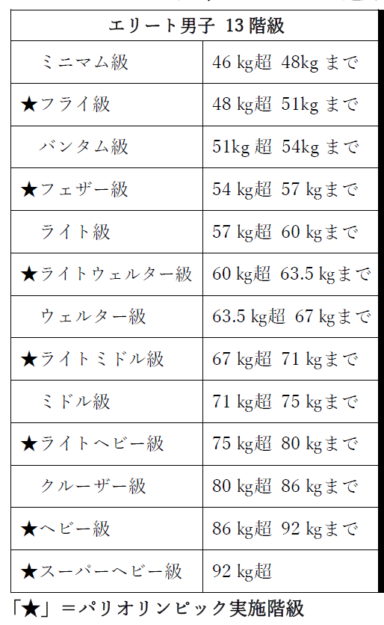
 | 少年のみ | ピン |  |  |  | ～ | 46 | kg | まで
 | 少年・成年 | ライトフライ | 46 | kg | 超 | ～ | 49 | kg | まで
 | 少年・成年 | フライ | 49 | kg | 超 | ～ | 52 | kg | まで
 | 少年・成年 | バンタム | 52 | kg | 超 | ～ | 56 | kg | まで
 | 少年・成年 | ライト | 56 | kg | 超 | ～ | 60 | kg | まで
 | 少年・成年 | ライトウェルター | 60 | kg | 超 | ～ | 64 | kg | まで
 | 少年・成年 | ウェルター | 64 | kg | 超 | ～ | 69 | kg | まで
 | 少年・成年 | ミドル | 69 | kg | 超 | ～ | 75 | kg | まで
 | 成年のみ | ライトミドル | 75 | kg | 超 | ～ | 81 | kg | まで

記入例
 |  |  |  |  |  |  |  |  |  |  |  |  |  |  |  |  |  |  |  | 2022-05-26

2022年度 全日本選手権大会予選会 兼 国民体育大会選手選考会参加申込書

成年男子はこの階級で予選を行います。
※国体のみ出場を考えている選手も、予選は全日本階級で予選をします。間違えないように！！
 | 千葉県ボクシング連盟
 | 会 長 塚本 路明 様
 |  |  |  |  |  |  |  |  |  |  |  |  |  |  |  |  | 所属 |  |  | ○○大学
関数が入力してあります。※ただし、うまく表示されない場合は、直接入力ください。
 |  |  |  |  |  |  |  |  |  |  |  |  |  |  |  |  | 監督 |  |  | 横山 拓児
 |  |  |  |  |  |  |  |  |  |  |  |  |  |  |  |  | 所在地 |  |  | 千葉県流山市東初石２－９８
 |  |  |  |  |  |  |  |  |  |  |  |  |  |  |  |  | TEL |  |  | 090-0000-0000
現住所が千葉県内の場合こちらのみ記入力
 | 下記を認知します。

 | 種別 | 参加大会 | 階級 全日本階級 | 国体 出場希望階級① | 国体 出場希望階級② | 登録番号 | 氏名 | フリガナ | 生年月日 （西暦） | 年齢 | 出身高校 | 郵便番号 |  |  | 現住所 | ＴＥＬ | 郵便番号 |  |  | 千葉県内住所 | ＴＥＬ
1 | 少年男子 | 国体のみ |  | ライトウェルター |  | A００００ | 横山 拓児 | ヨコヤマ タクジ | 1989-05-07 | 33 | 千葉県立○○高等学校 | 162 | - | 0432 | 東京都世田谷区桜丘１－１－１○○○○ハイツ２０３号 | 090-0000-0000 | 270 | - | 0014 | 千葉県流山市東初石２－９８ | 04-7153-3161
2 | 成年男子 | 国体＋全日本 | フェザー | バンタム | ライト | A０００１ | 千葉 太郎 | チバ タロウ | 2000-03-06 | 21 | 千葉県立○○高等学校 |  | - |  |  |  | 277 | - | 0882 | 千葉県柏の葉6-1 | 04-7132-7521
3 |  |  |  |  |  |  |  |  |  |  |  |  | - |  |  |  |  | -
4 |  |  |  |  |  |  |  |  |  |  |  |  | - |  |  |  |  | -
5 |  |  |  |  |  |  |  |  |  |  |  |  | - |  |  |  |  | -
 |  |  |  |  |  |  |  |  |  |  |  |  |  |  |  | 足りない場合は、行数を増やしてご使用ください。

リストから選択してください。
・黒く塗られるところは、入力しないでください。関数が入力されてます（少年男子、成年女子）
・成年男子で、国体予選を兼ねている選手は国体の出場希望階級を2つ入力してください。
※全日本のみを考えている選手は、国体の階級は未記入で大丈夫です。

